Test Report
UNIT TEST REPORT

Project Name | corsi di studi |  | Creator
Project Code |  |  | Reviewer/Approver
Document Code |  |  | Issue Date
Notes

No | Function code | Passed | Failed | Untested | Total Test Cases
1 | BackEndTest | 4 | 0 | 0 | 5
2 | FrontEndTest | 8 | 0 | 0
3 | FrontUrlTest | 12 | 0 | 0
 | Sub total | 24 | 0 | 0 | 5

 | Test coverage |  | 480.00 | %
 | Test successful coverage |  | 480.00 | %

Passed Percent
Passed | 24 | 12 | 1 | 1 | 24
Failed | 0 | 0 |  |  | 0
Untested | 0 | 0 |  |  | 0

FrontEnd
Function Name |  | Front-end |  |  |  |  | F | Failed
Created By |  | <CSI> |  | Executed By | CSI |  | P | Passed
Lines of code |  | 100 |  | Lack of test cases | 2 |  | X | To do
Passed |  | Failed |  | Untested | Total Test Cases
8 |  | 0 |  | 0 | 8

Number | Descrizione | Input | Precondizione | Risultato atteso |  | Stato
1 | collegarsi al sito |  | tomcat attivo e database raggiungibile | Accedendo al sito compare la pagina di ricerca dei corsi |  | P
2 | assenza degli insegnamenti |  | verificato punto 1 | La barra di ricerca compare priva di anni |  | P | Testato rinominando la vista schede
3 | ricerca senza risultati | digitare "esempio999" nella barra input di ricerca | verificato punto 1 | Deve comparire il messaggio che la ricerca non ha prodotto risultati |  | P
4 | ricerca con risultati | digitare "dovetto" nella barra input di ricerca | verificato punto 1 | Devono comparire le righe relative alla chiave di ricerca. A seconda del numero di righe selezionate, la paginazione consentirà la navigazione mostrando sempre pagina iniziale e finale ed eventualmente la precedente e successiva a quella corrente |  | P
5 | home page corso | digitare M39 nella barra di ricerca e cliccare sul link del corso | verificato punto 1 | Deve comparire la pagina home del corso di laurea con le informazioni relative al dipartimento, alla classe , alla sede, e al numero di anni. Le informazioni possono essere mancanti. Quelle necessarie sono la descrizione e il link opinioni studenti |  | P
6 | home page corso | digitare M39 nella barra di ricerca e cliccare sul link del corso | verificato punto 5 | Deve comparire la pagina home del corso e il tasto "ATTIVITA FORMATIVE" |  | P
7 | attivita formative |  | effettuato punto 6 | Deve comparire l'elenco degli insegnamenti effettuati nell'anno accademico corrente , con la possibilità di selezionare l'anno accademico scegliendo da un elenco a tendina. Nella griglia deve comparire il codice, l'insegnamento e eventuale descrizione integrato. Cliccando sull'insegnamento ci si deve trovare come al punto 8 |  | P
8 | elenco docenti | digitare M39 nella barra di ricerca e cliccare sul link dell'insegnamento 00399 | verificato punto 1 | Deve comparire la pagina dell'insegnamenti con l'elenco dei docenti e i link alle eventuali schede d'insegnamento |  | P | 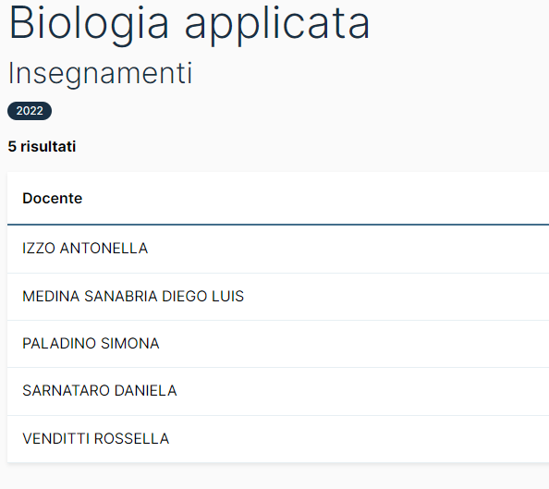

FrontUrl
Function Name |  | Front-end |  |  |  |  | F | Failed
Created By |  | <CSI> |  | Executed By | CSI |  | P | Passed
Lines of code |  | 100 |  | Lack of test cases | -2 |  | X | To do
Passed |  | Failed |  | Untested | Total Test Cases
12 |  | 0 |  | 0 | 12

Number | Descrizione | Input | Precondizione | Risultato atteso |  | Stato
1 | collegarsi al sito | www.corsi.unina.it | tomcat attivo e database raggiungibile | Accedendo al sito compare la pagina di ricerca dei corsi |  | P
2 | home page passed | www.corsi.unina.it/M39 | verificato step 1 | Deve comparire la home page del corso come descritto in FrontEnd-5 |  | P
3 | home page failed | www.corsi.unina.it/Z999 |  | Deve comparire alert "Corso inesistente" |  | P | 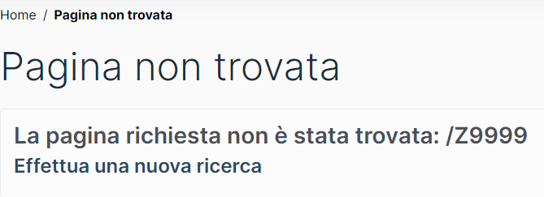
4 | link insegnamenti passed | www.corsi.unina.it/M39/insegnamenti |  | Deve comparire elenco insegnamenti per l'anno accademico corrente come descritto in FrontEnd-7 |  | P
5 | link insegnamenti failed | www.corsi.unina.it/M39/schedario |  | Deve comparire "pagina inesistente" |  | P
6 | link insegnamenti - anno- passed | www.corsi.unina.it/M39/insegnamenti/2022 |  | Deve comparire elenco insegnamenti per l'anno accademico selezionato come descritto in FrontEnd-7 |  | P
7 | link insegnamenti - anno- failed | www.corsi.unina.it/M39/insegnamenti/1900 |  | Deve comparire "Anno accdemico inesistente" |  | P

8 | link search passed | www.corsi.unina.it/?q=m39&year=2022&page=1 |  | deve comparire la prima pagina della ricerca fatta per M39 nell'anno 2022 |  | P
9 | link search failed page | www.corsi.unina.it/?q=m39&year=2022&page=99999999 |  | Deve comparire "pagina inesistente" |  | P
10 | link search passed page | www.corsi.unina.it/?q=m39&year=2022&page=5 |  | deve comparire la pagina 5 della ricerca fatta per M39 nell'anno 2022 |  | P
11 | link codice insegnamento - failed | www.corsi.unina.it/M39/insegnamenti/2022/U9999999 |  | deve comparire pagina inesistente |  | P
12 | link codice insegnamento - passed | www.corsi.unina.it/M39/insegnamenti/2022/00399 |  | deve comparire pagina relativa all'insegnamento e anno e corso indicato |  | P

